Sheet1
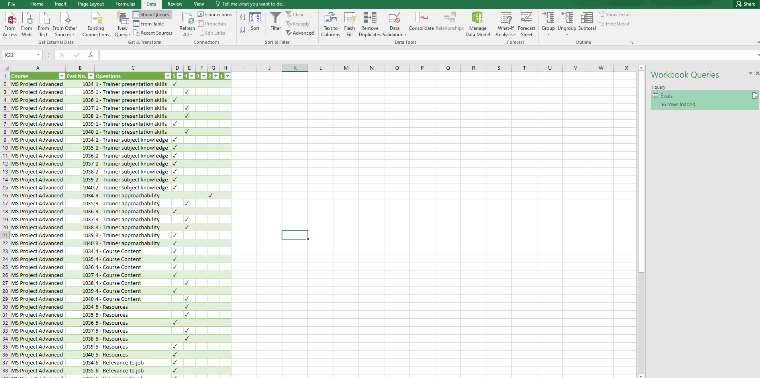
Thực hành với một số thao tác trong Query Editor

1. Import file "Evaluations MS Project.xlsx" vào giao diện Query Editor
2. Xoá 6 dòng đầu tiên trong file dữ liệu
3. Đặt hàng đầu tiên của dữ liệu sau khi làm header
4.Thay thế dữ liệu null trong cột Course bằng fill down, thay thế dữ liệu null trong cột Eval No. bằng fill up và loại bỏ những biến null và Question khỏi cột Question
5.Xoá các dữ liệu trùng nhau
6. Sắp xếp cột Question theo thứ tự tăng dần sau đó sắp xếp cột Eval No. cũng theo thứ tự tăng dần
7. Thoát Query Editor và thực hiện lưu lại các thay đổi, chúng ta đã thấy những bước trên đã được thực hiện trên file dữ liệu gốc

Hướng dẫn làm bài

Hướng dẫn yêu cầu 1: Tạo một sheet mới hoặc file excel mới sau đó thực hiện chọn file nguồn theo hình ảnh bên dưới:

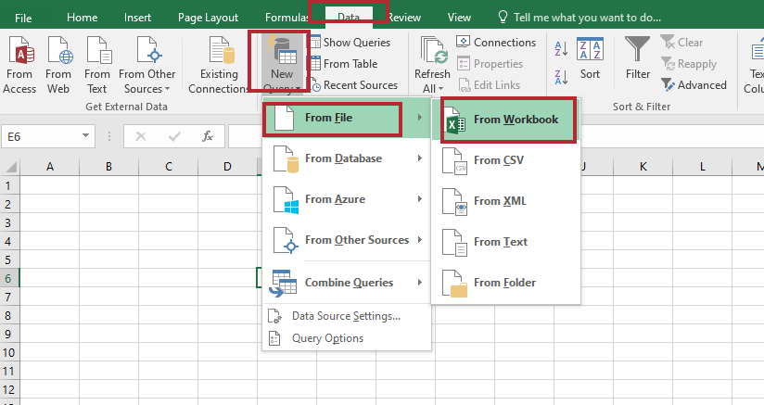

Hướng dẫn yêu cầu 2: Sau khi đã import file, bạn sẽ vào giao diện Query editor bằng cách chọn vào như khuôn màu đỏ bên phải, sau đó bạn sẽ chọn Remove Rows và chọn Remove Top Rows, sau đó bạn nhập 6 và ấn OK

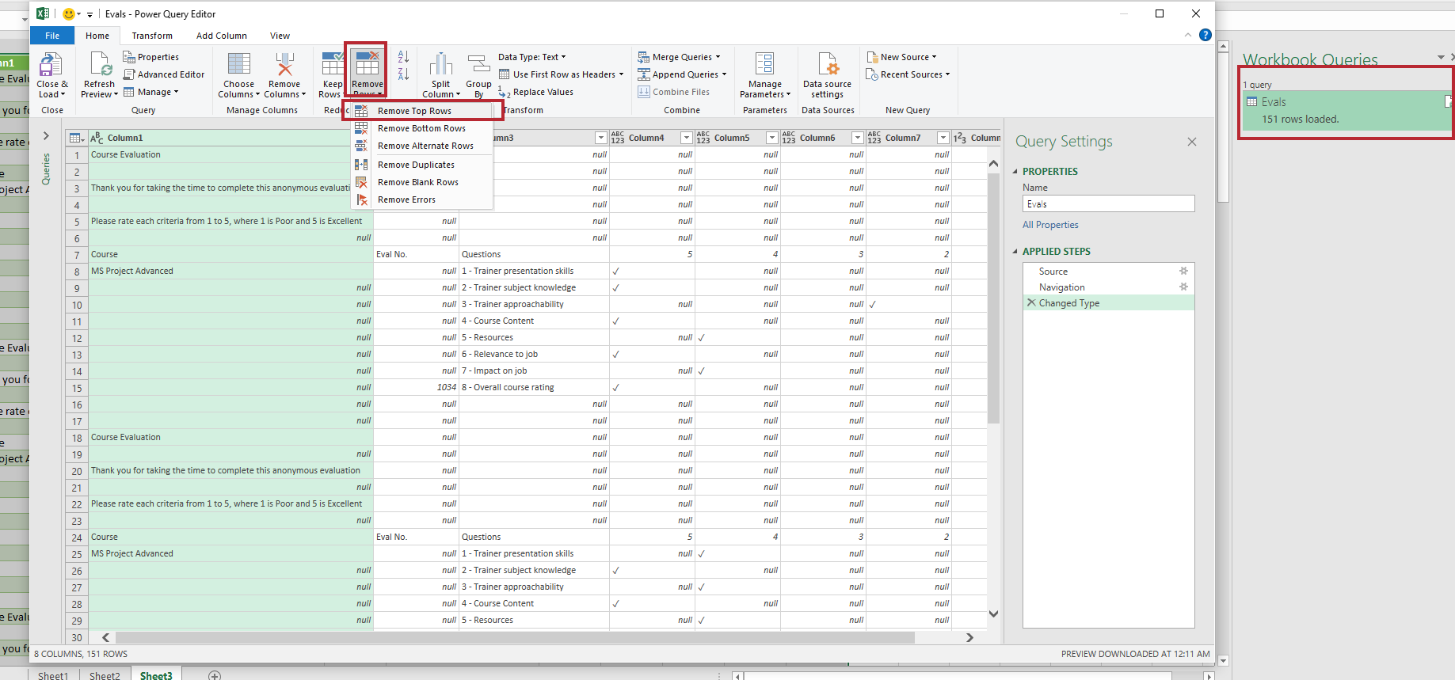

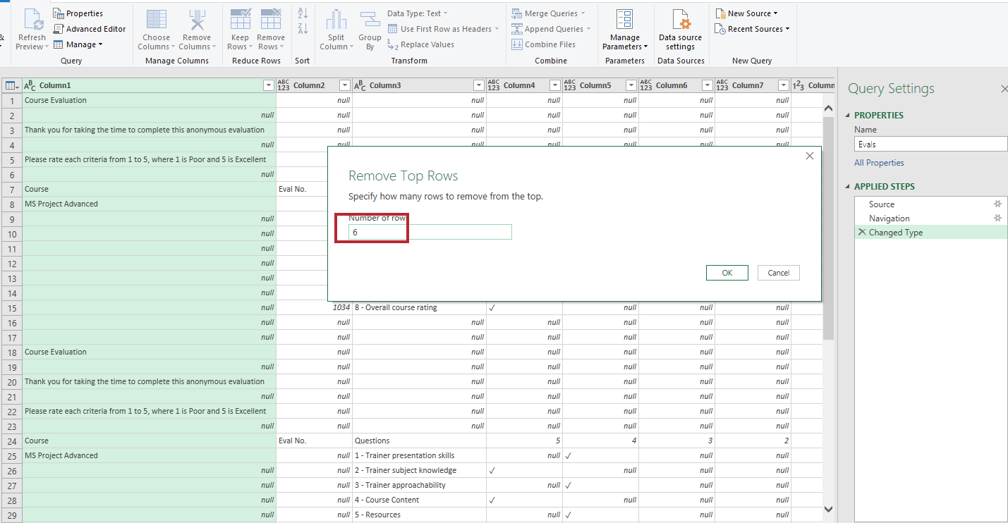

Hướng dẫn yêu cầu 3:
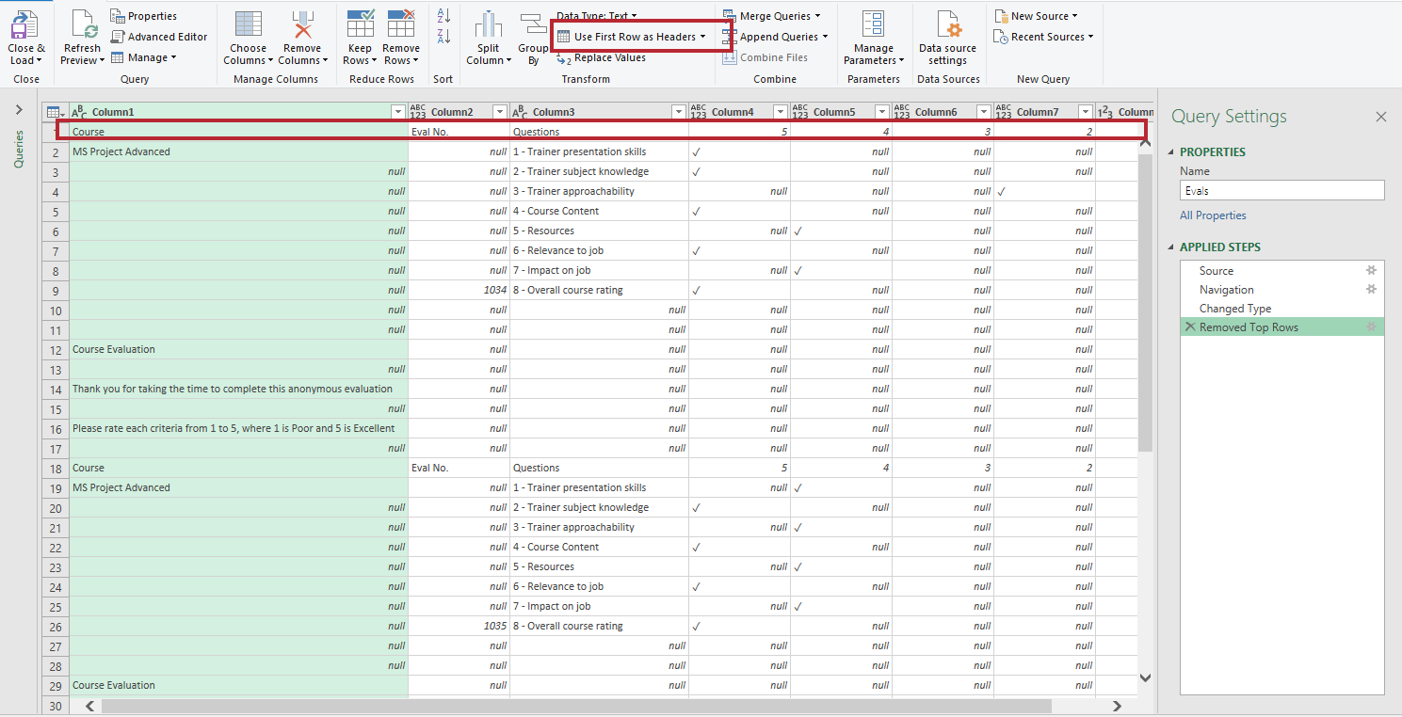

Kết quả:
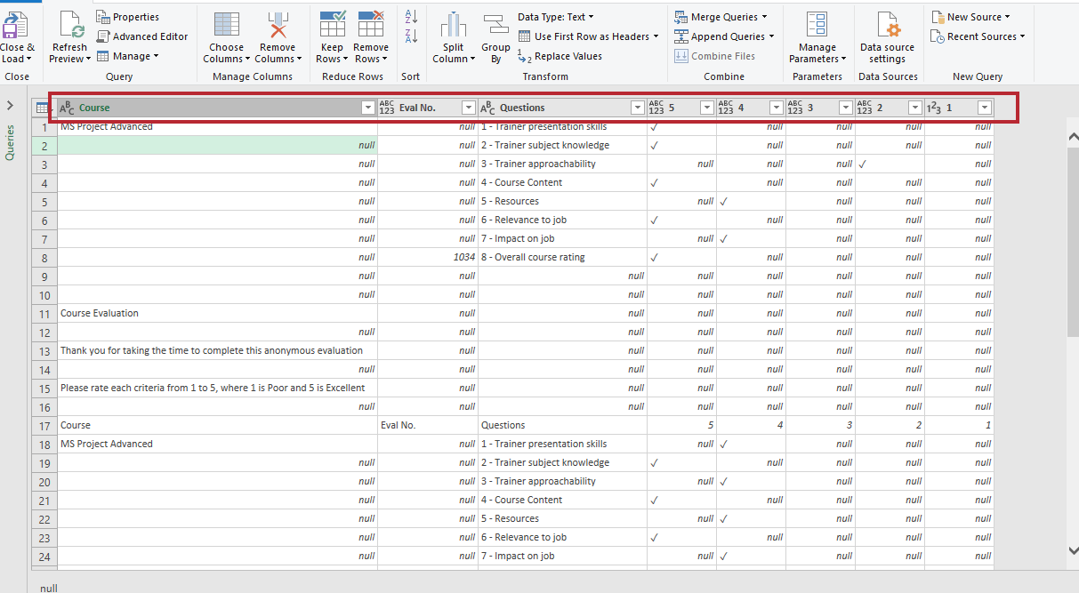

Hướng dẫn yêu cầu 4: Nếu muốn thực hiện thay thế cho cột nào chúng ta sẽ thực hiện chọn vào cột đó sau đó thực hiện như ảnh dưới
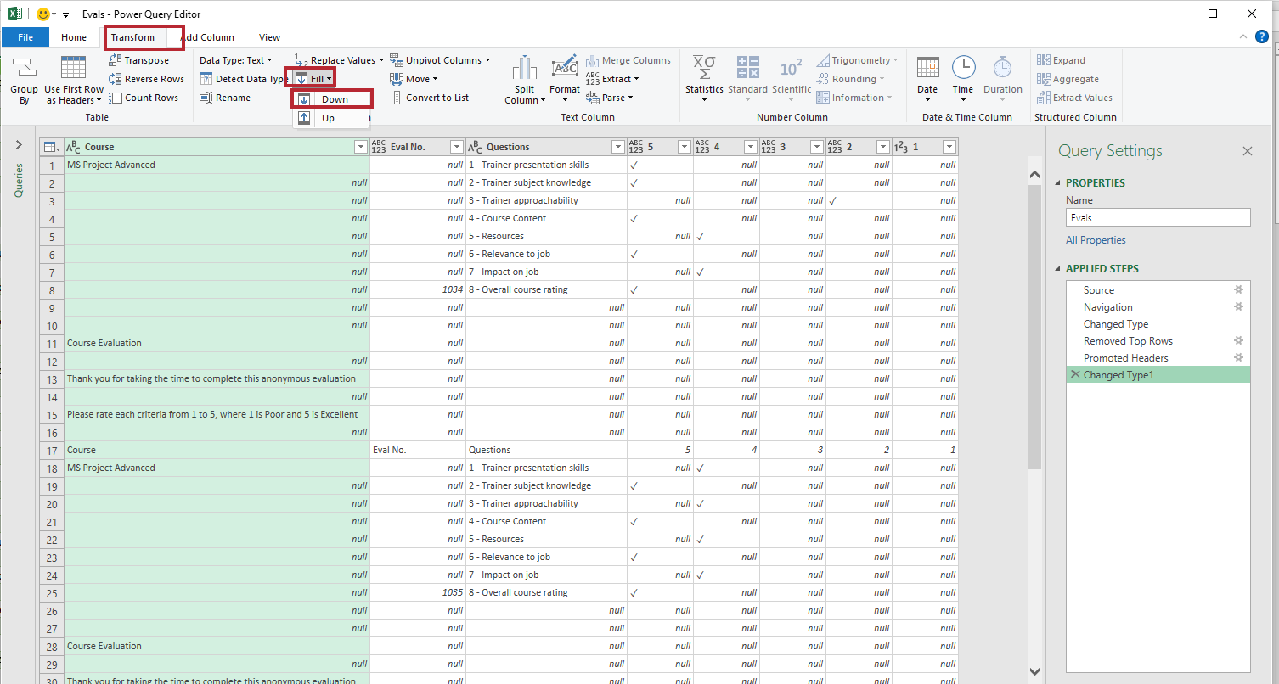

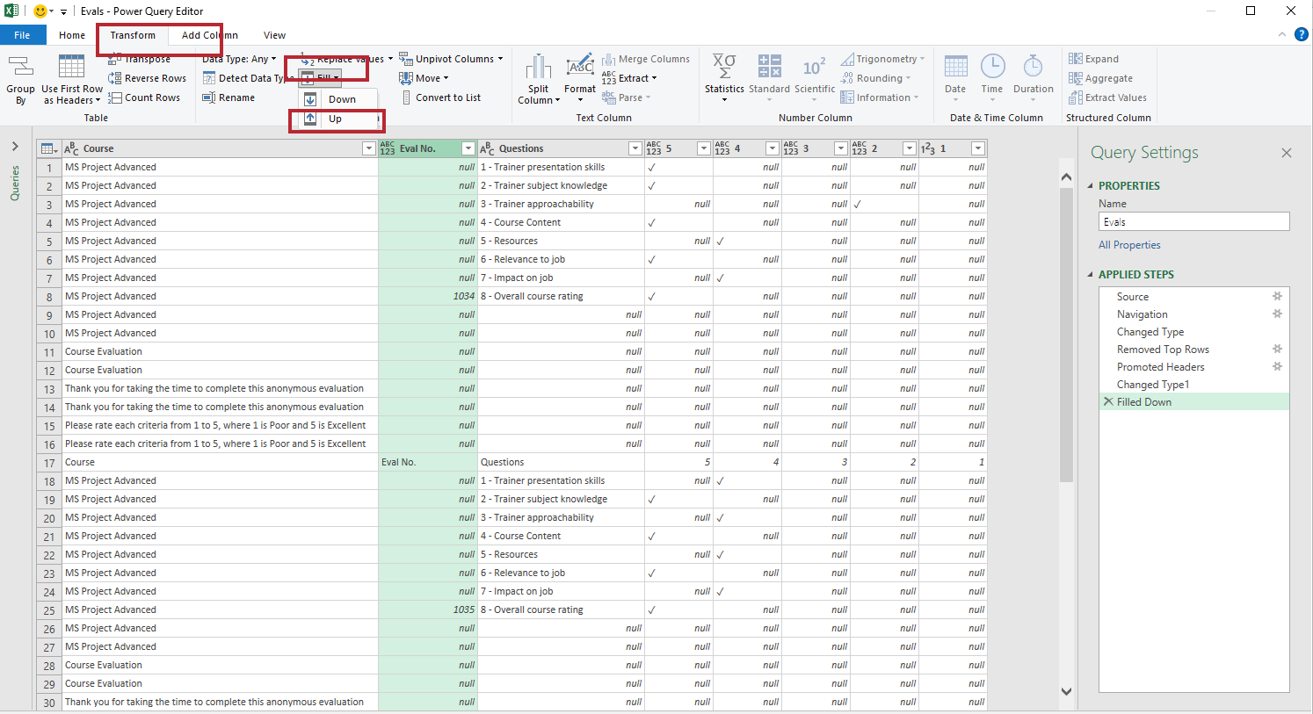

Loại bỏ biến null và Question khỏi cột Question:
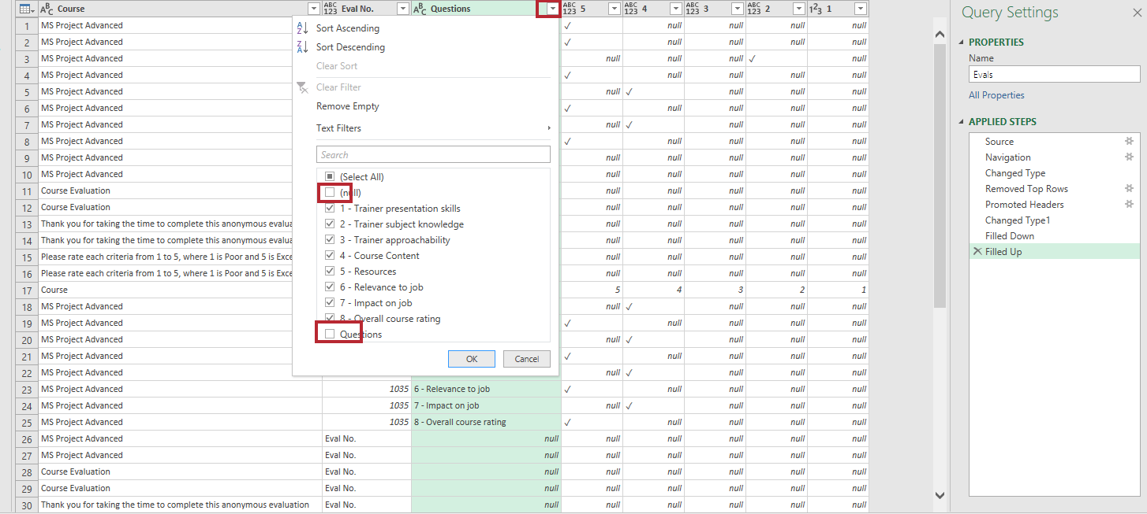

Hướng dẫn yêu cầu 5: Đầu tiên bạn nhấn tổ hợp phím Ctril + A sau đó chọn vào Remove Rows -> Remove Duplicates
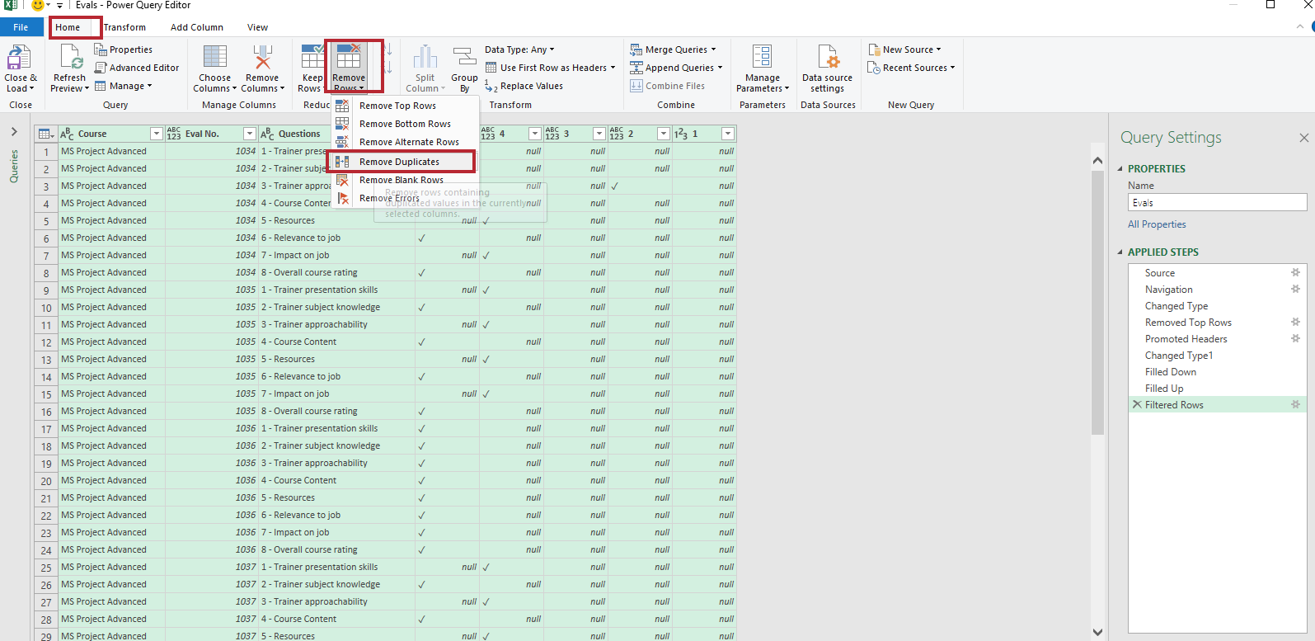

Hướng dẫn yêu cầu 6:

Sắp xếp cột Question theo thứ tự tăng dần:
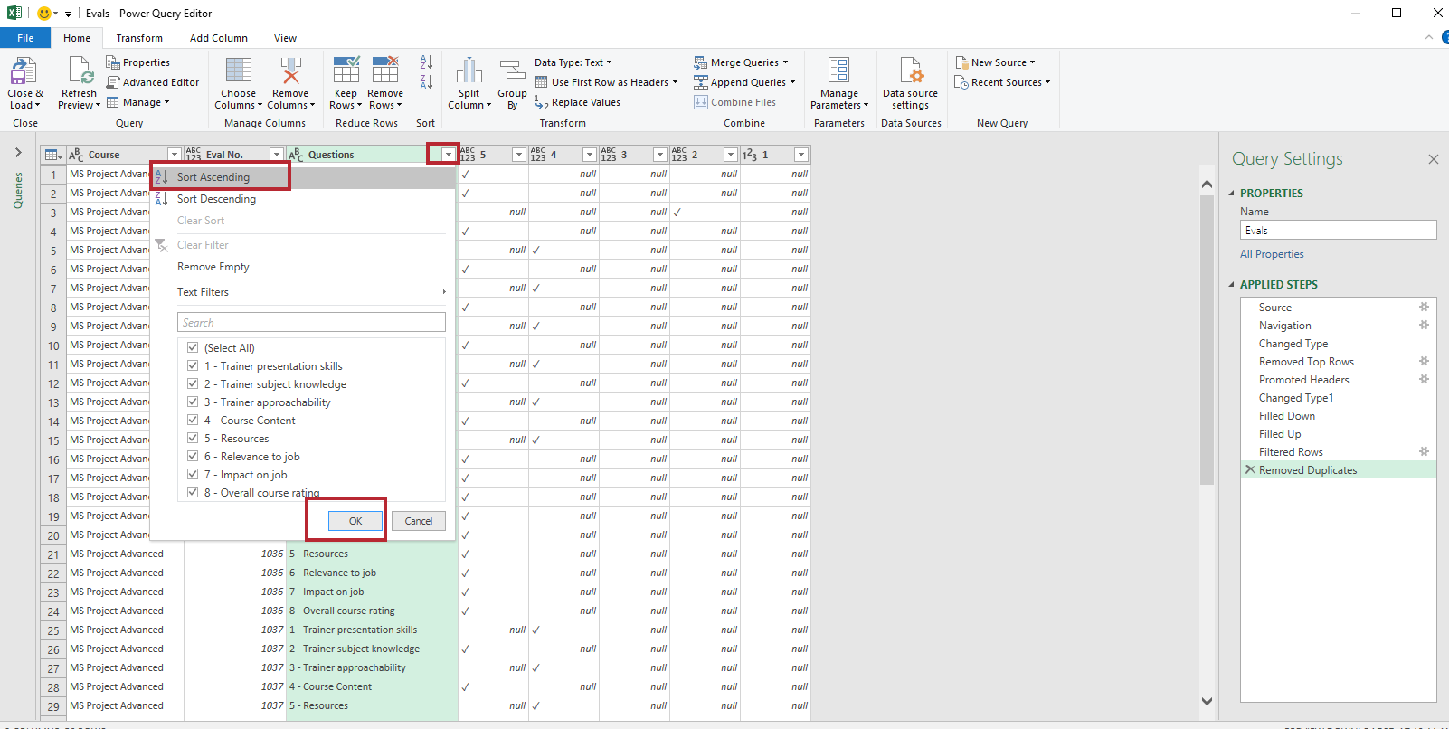

Sắp xếp cột Eval No. theo thứ tự tăng dần:

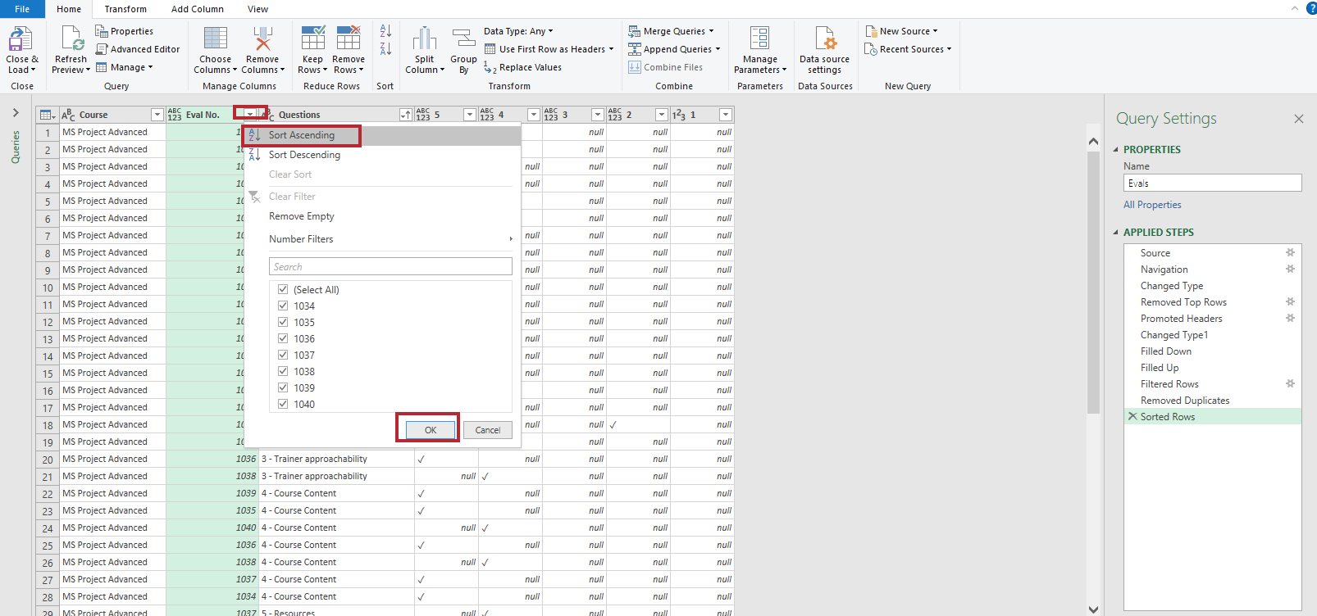

Hướng dẫn yêu cầu 7:
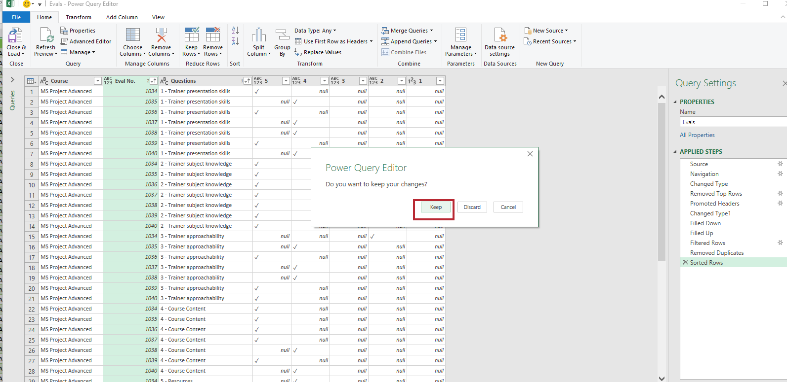

Kết quả cuối cùng:

